Sheet1
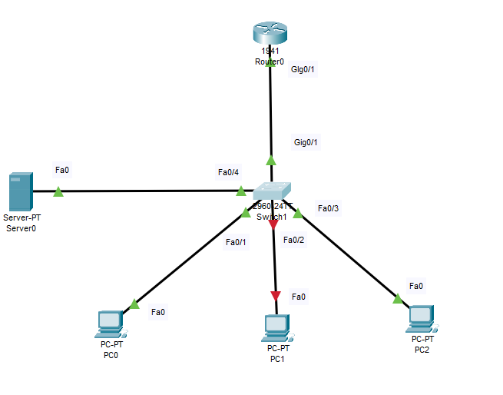
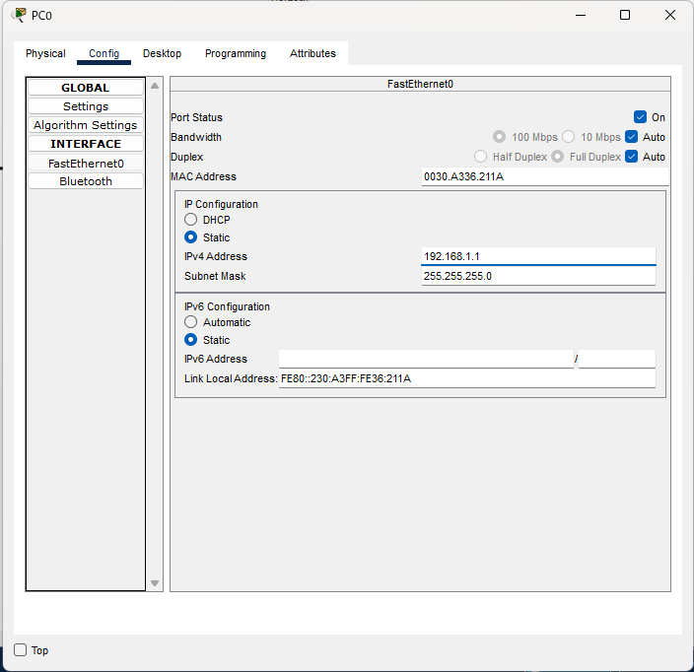
 | PCへIPアドレスの割り振り

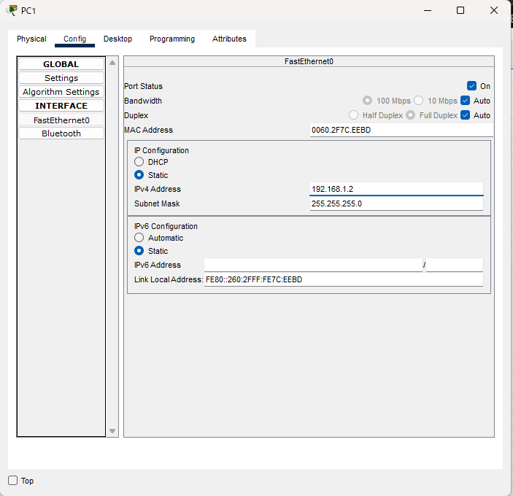

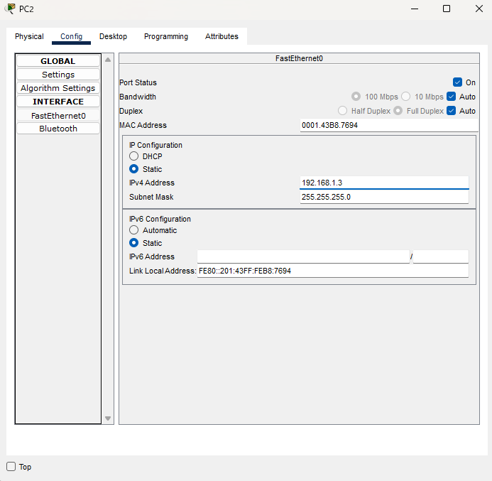

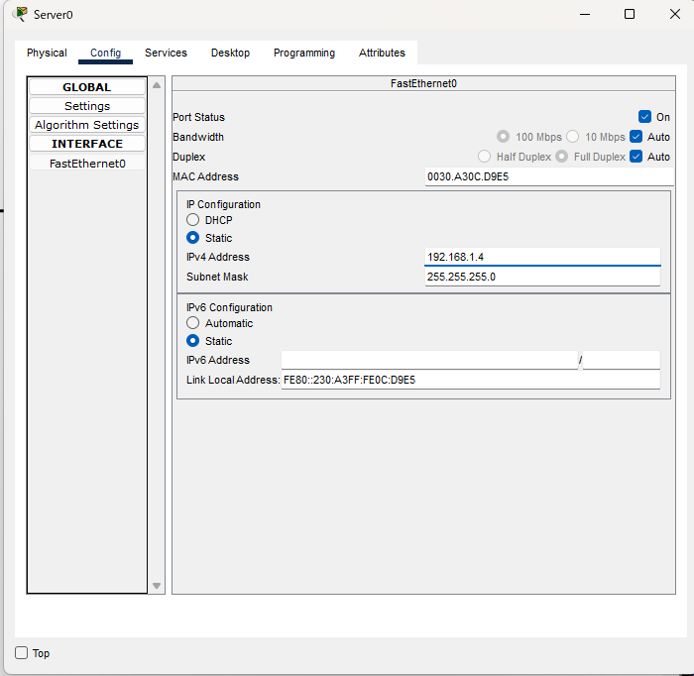
 | ServerへIPアドレスの割り振り

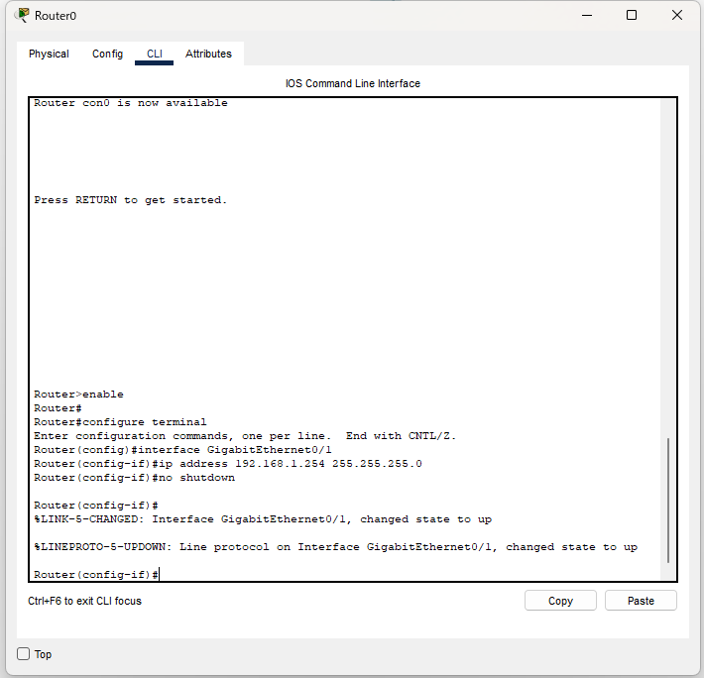
 | routerにIPアドレスの割り振り

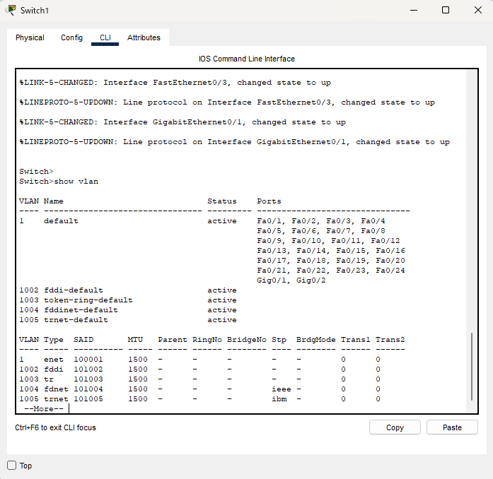
 | Vlanの確認
 | デフォルトしかないことを確認

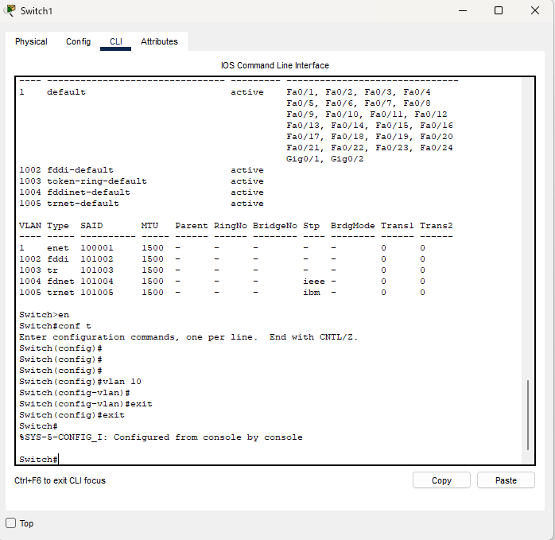
Vlan10の作成

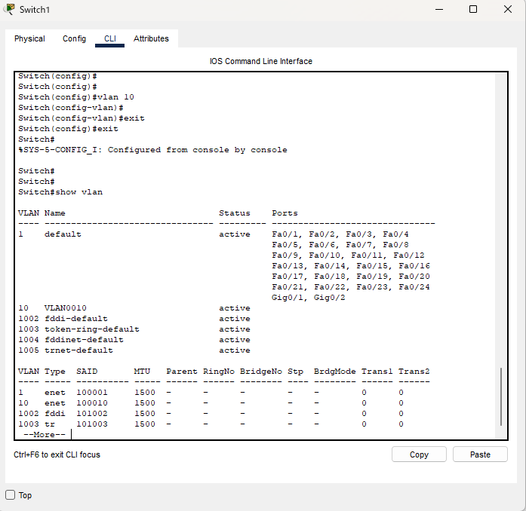
 | Vlan10が追加されていること確認

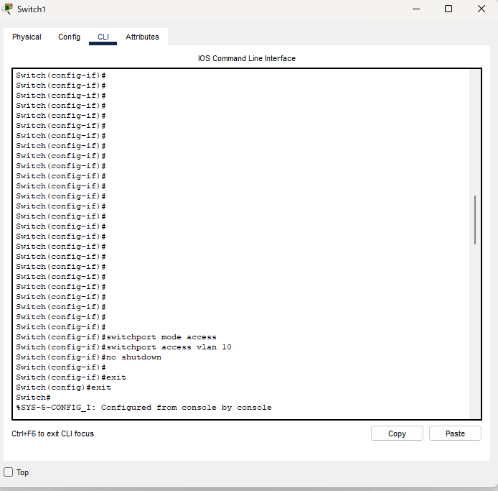
switchの各ポートにvlanの設定

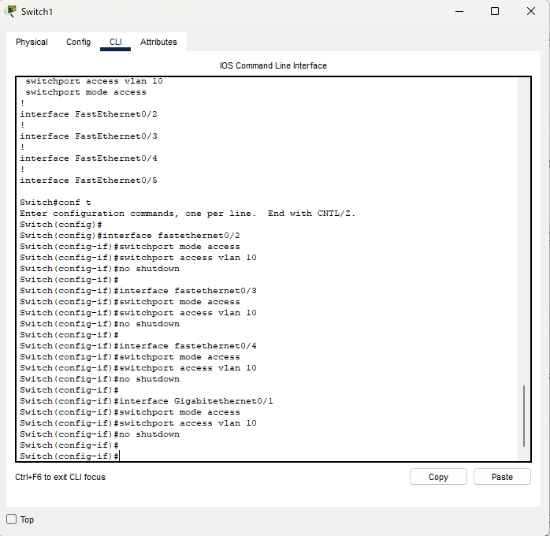

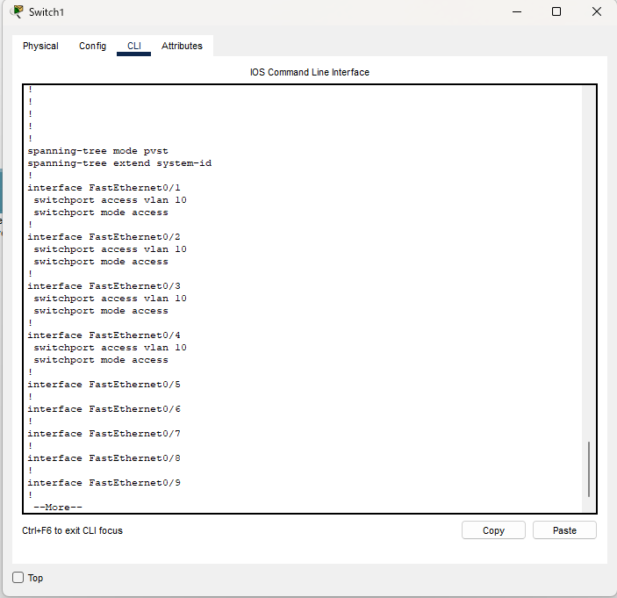
 | vlanがちゃんと設定されているか確認

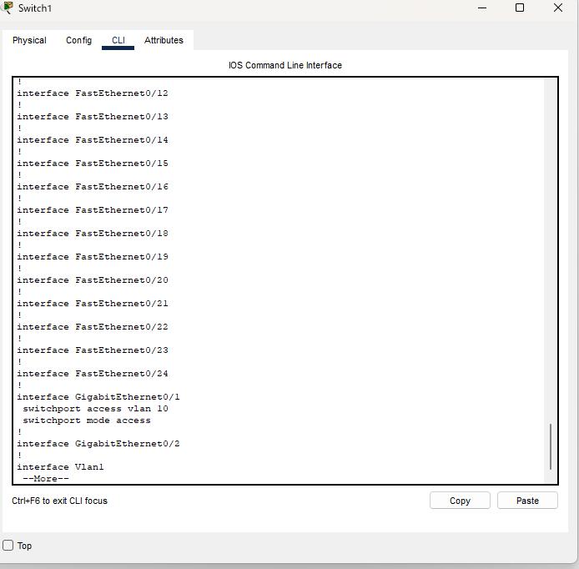

インターフェイス１へポートセキュリティの設定

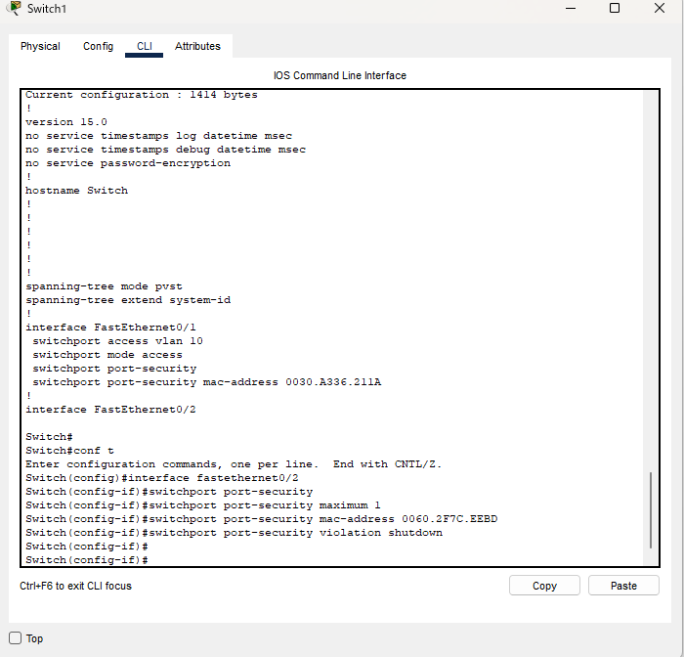
インターフェイス2へポートセキュリティの設定

インターフェイス3へポートセキュリティの設定

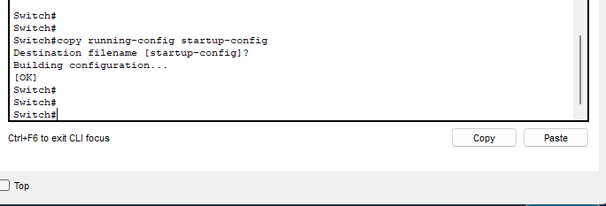
runnningからstartupへ設定を反映

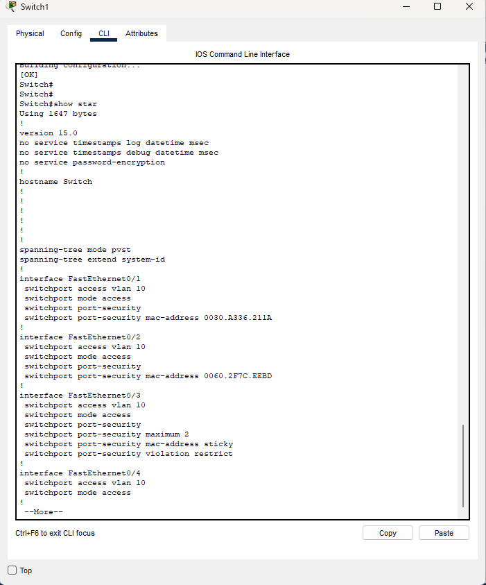
startupへ設定が保存されていることを確認

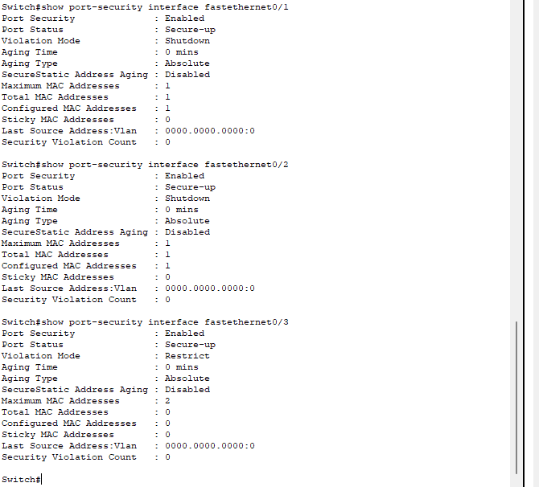
インターフェイスごとの確認

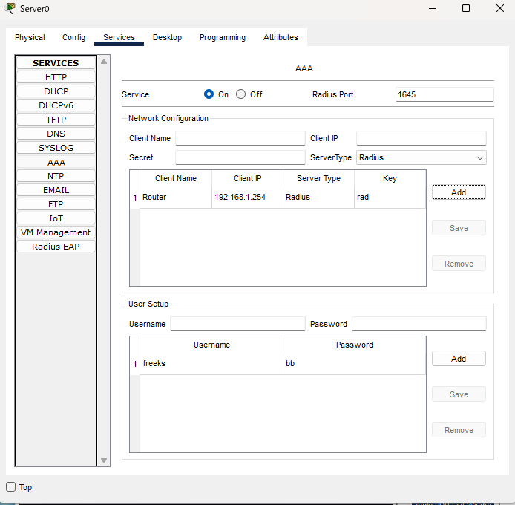
 | サーバーのAAA設定

ルータ側のAAA設定

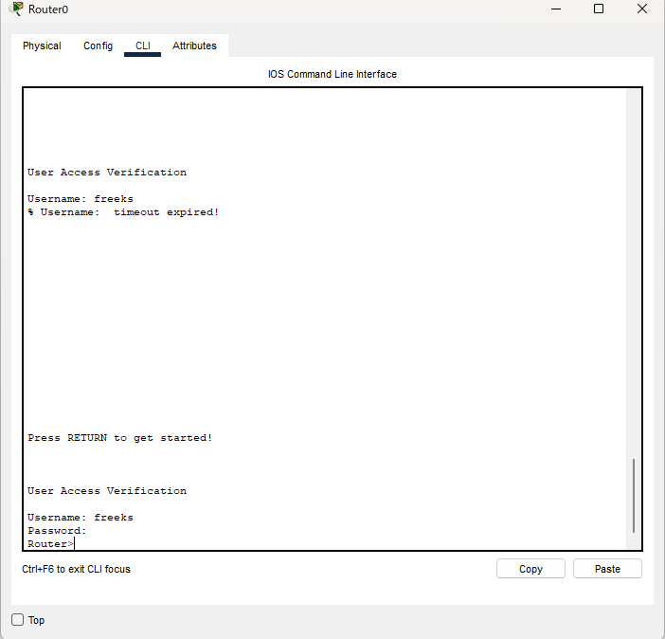
設定が反映されていることを確認

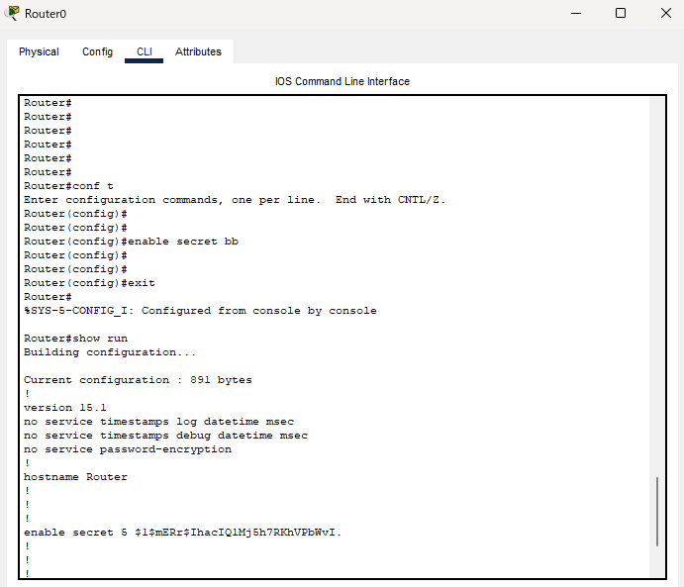
 | パスワードの暗号化


ログイン時とユーザーモードから特権モードの際にパスワードがかかること確認

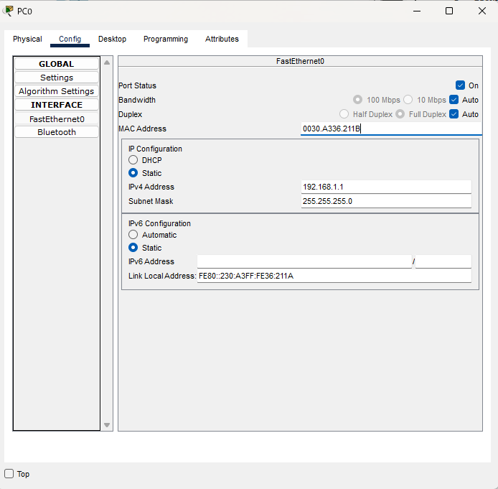
 | securityポートの動作確認
 | macアドレスの最後をBに変更

 | 接続が切れる事確認
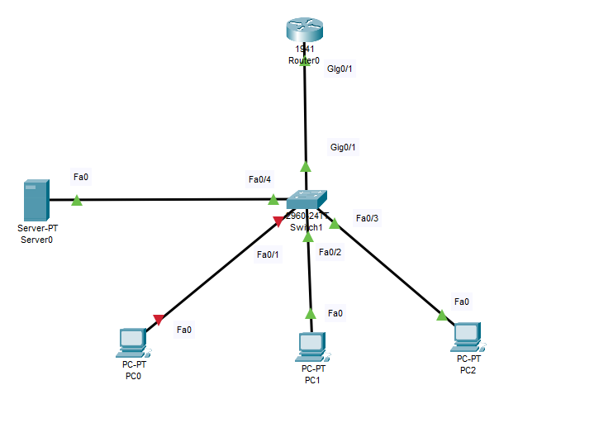

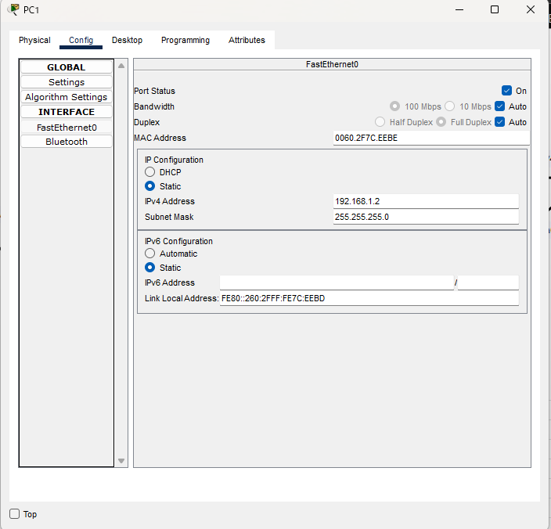
 | macアドレスの最後をEに変更

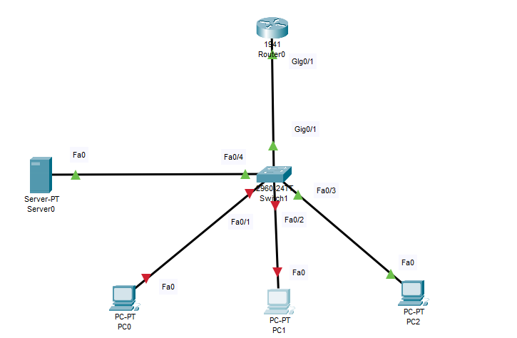
 | 接続が切れる事確認

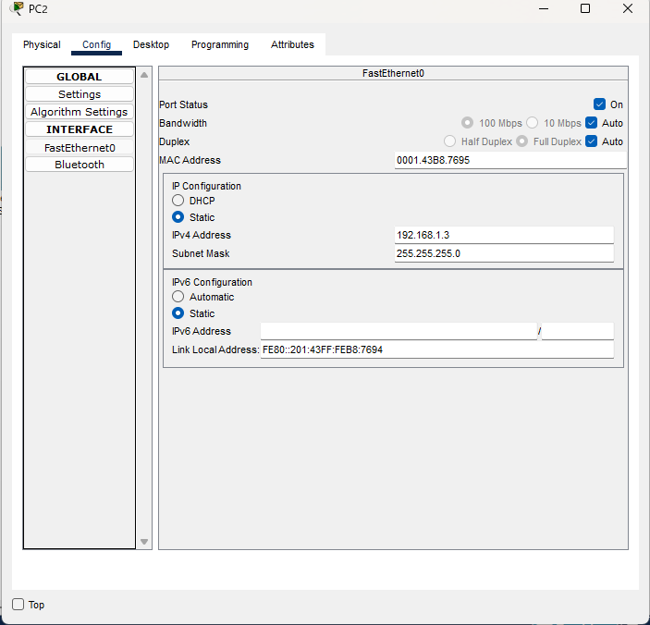
 | macアドレスの最後を5に変更

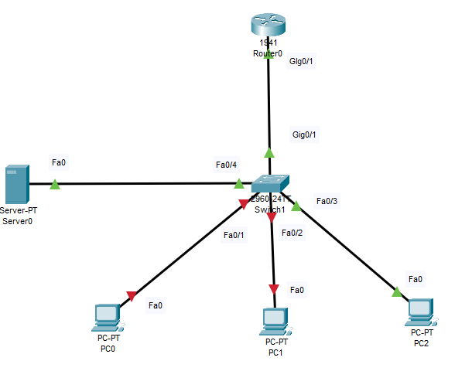
最大ポート数を2にしているので接続は途切れない

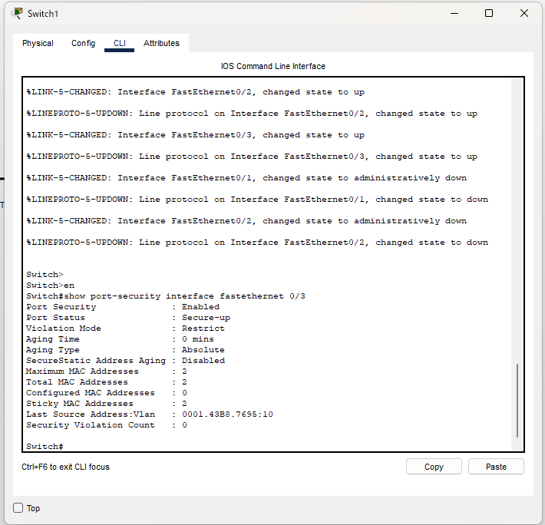
 | total mac addressesが2に変化

 | show runで確認すると2つ登録されている

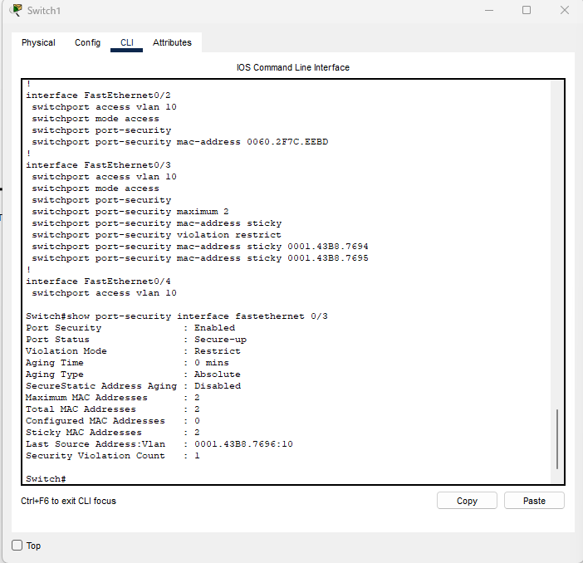
 | 次に3つ目のmacアドレスを最後の数字を6にして登録
 | セキュリティ違反のカウンタが1つ増える

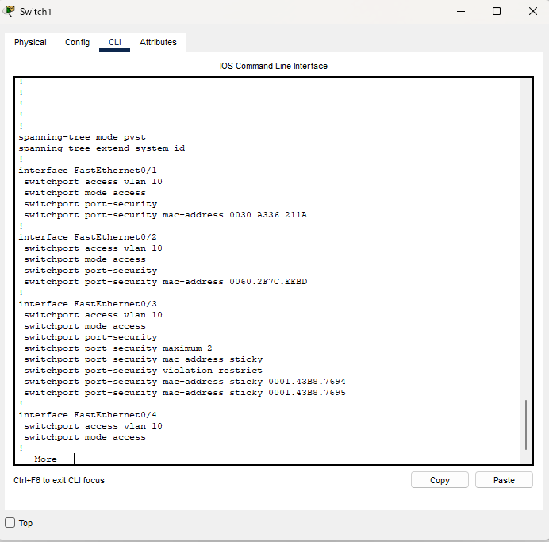
 | 0001.43B8.7695の通信はブロックされ登録もされない

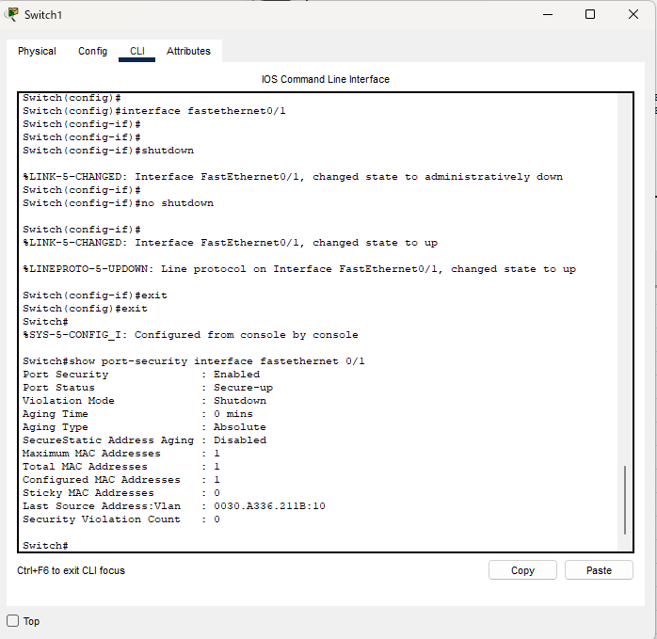
 | shutdownコマンドで完全にダウンさせた後、no shutdownコマンドで有効化することで復旧

復旧確認

